性能验收覆盖效果图
性能验收覆盖效果图

站名：
日期：
备注： | (1)效果图内包括整站点RSRP、SINR、DL速率、UL速率图以及每个小区RSRP图； (2)标注**地方填相应指标平均值；SA制式站点不涉及锚点覆盖测试及效果图； (3)需按测试规范完成环测，客观原因无法完成环测站点需说明现场情况，并提供照片。
RSRP
SS-RSRP均值：

备注

Throughpur DL均值：
色标区间单位Mbps 0～10 10～90 90～120 120～170 170以上

Throughpur UL均值：
色标区间单位Mbps 0~2 2~10 10~40 40~80 80以上

备注
SINR
SS-SINR均值：

PCI

备注

1小区覆盖
SS-RSRP

备注

2小区覆盖
SS-RSRP

备注

3小区覆盖
SS-RSRP

备注

站点验收天面勘测报告
宏站站点验收天面勘查报告
 |  | 勘查人：
 |  | 勘查日期：

一、站点基本信息
规划站名 |  | 行政区
详细地址
站址类型 |  | 共址站名
经度 |  | 纬度

二、现场勘查信息
站点类型 |  | 建筑物功能
楼层数/楼高 | / | 原塔桅位置
天面方式 |  | 原天面挂高
天面类型 | 共址
原因说明 | 天面利旧
新增天线方位角 |  | 新天面挂高
天面是否有阻挡 | 否 | 站间距
备注

三、现场拍照：
1. 站点全貌：
建筑物全景照（从地面仰视） |  | 站点入口图

屋顶天面全景图

2. NR天面：（站点楼顶每个小区拍一张、包含塔桅、天面） |  |  | 天线铭牌
小区1 |  | 小区2 | 小区1 | 小区2
 |  |  |  | 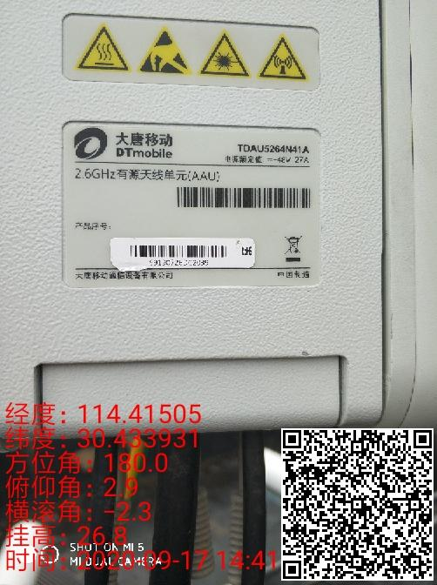
小区3 |  |  | 小区3

3. 站点周边区域：（楼顶360°每45°方向拍一张）
0°方向 |  | 45°方向

90°方向 |  | 135°方向

180°方向 |  | 225°方向

270°方向 |  | 315°方向

